UNIDADE CCE02
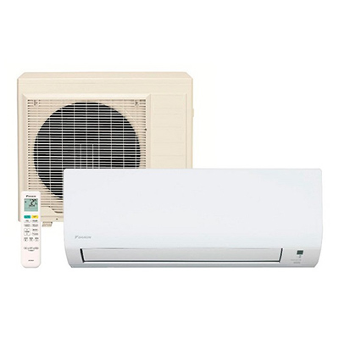
N. Patrimônio | Cód. Edifício | Cód. Ambiente | Tipo Aparelho | Marca | Potência (BTU's) | Aparelho Liga? | Aparelho gela? | Tem vazamento? | Observações complementares
xxxxxx | PU01 | 9916 - (SALA E ANDAR) | Split | Electrolux | 12000 | Sim | Sim | Não | Suporte da unidade externa quebrou. | Ar-Condicionado Tipo Split: Aparelho constituído de duas partes: uma unidade interna (evaporadora) e outra unidade externa (condensadora). Essas duas unidades estão conectadas por tubulações refrigerantes. A unidade interna é instalada no interior do ambiente que se deseja climatizar, enquanto a unidade externa é colocada do lado de fora do edifício
sem patrimonio | 66 | 101 | Split | Komeco | - | Sim | Sim | Não
213796 | 66 | 104 | Split | Rheem | - | Sim | Sim | Não
177703 | 66 | 106 | Split | Electrolux | - | não | - | -
10888 | 66 | 106 | Janela | Consul | - | sim | - | - | o equipamento estava fora da tomada
177700 | 66 | 107 | Split | Electrolux | - | Sim | Sim | Não
xxxxxx | 66 | 107 | Janela | Consul | - | Sim | Sim | Não
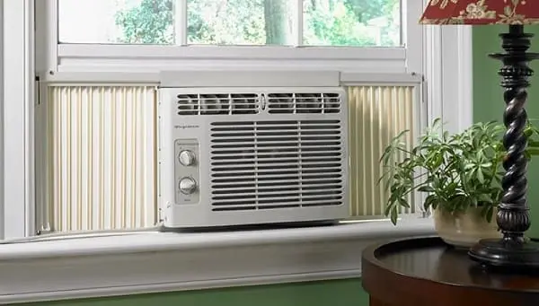
177665 | 66 | 108 | Split | Fit | - | não tem tomada | - | - | o equipamento estava fora da tomada
xxxxxx | 66 | 108 | Janela | Consul | - | Sim | Sim | Não |  | Ar-Condicionado Tipo Janela: Aparelho compacto em que todas as suas partes, incluindo a unidade de resfriamento, estão contidas em um único gabinete que é instalado diretamente em uma janela ou em um espaço na parede. A unidade de resfriamento e a unidade de ventilação estão localizadas na mesma caixa.
split 177699 / | 66 | 109 | split | Electrolux | - | sim | sim | não
split 177704/ janela 010931 | 66 | 110 | 1 split / 1 janela | split Electrolux/ janela consul | janela 7.500 | split sim / janela não | sim | não | cod. refrigeração 12991 / janela 21110
split 177601 / janela 010874 | 66 | 111 | 1 split /1 janela | Electrolux / consul | - | split sim / janela não | sim | não | cod. refrigeração split 12992 / janela 21111
split 010926/ janela 177710 | 66 | 112 | 1 split /1 janela | Electrolux / consul | - | split sim / janela não | não | não identificamos
split 177698 / janela 010836 | 66 | 113 | 1 split / 1 janela | Electrolux / consul | - | sim | sim | não | cod. refrigeração split 12994 / janela 21113
242870 | 66 | 114 | Janela | Consul | 7500 | sim | sim | não
440915 | 66 | 114 | Split | - | 7000 | sim | sim | não
213790 | 66 | 115 | Split | Rheem | - | sim | sim | não | cod. refrigeração 12995
177392 | 66 | 116 | 1 Janela/ 1 split | Consul/ - | 7500/ 7500 | Não identificado/ Split Não | Não identificado/ Split Não | Não identificado/ Split Não | Janela não tem nenhuma tomada próxima
177409 | 66 | 117 | split | - | 18000 | nao | nao | não | cod. refrigeração 21116
177429 | 66 | 118 | Split | Eletrolux | - | Sim | não | não | cod. refrigeração 12936
177702 | 66 | 119 | Split | Electrolux | - | Sim | Sim | Não | cod. refrigeração 1299
177707 | 66 | 120 | Split | Electrolux | - | sim | sim | nao | Cód. Refrigeração 13001
177708 | 66 | 121 | Split | Electrolux | - | Não
177350 | 66 | 122 | Split | Electrolux | - | nao |  |  | Cód. Refrigeração 13003
177706 | 66 | 123 | Split | Electrolux | - | Sim | Sim | Não
177414 | 66 | 125 | Split | Electrolux | - | Sim | Sim | Não
177366 | 66 | 127 | Split | Electrolux | - | Não | Não | Não
010946 | 66 | 129 | Janela | Consul | - | Sim | Sim | Não
Split: 177343 / Janela: 010963 | 66 | 130 | 1 Split /1 Janela | Electrolux / Consul | - | split sim / janela não | sim | não
177412 | 66 | 131 | Split | Electrolux | - | Não | Não | Não
split 010926/ janela não consta visível | 66 | 401 | 1 Split /1 Janela | 2 Electrolux | - | Não | Não | Não
177397 | 66 | 419 | Split | Electrolux |  | não | não | não | Cód. Refrigeração 13061
Refrigeração 21160 | 66 | 419 | Janela | Electrolux | 18000 | não | - | não
177406 | 66 | 423 | Split | Electrolux |  | sim | sim | não | Cód. Refrigeração 13063
Refrigeração 21162 | 66 | 423 | Janela | Electrolux | 18000 | não | - | não
177408 | 66 | 509 | Split | Electrolux |  | sim | sim | não | Cód. Refrigeração 13074
Refrigeração 21170 | 66 | 509 | Janela | Elgin | 18000 | não | - | não
177410 | 66 | 513 | split | Electrolux | - | sim | sim | não | Cód. Refrigeração 13076
177381 | 66 | 519 | split | Electrolux | - | sim | sim | não | Cód. Refrigeração 13081
177389 | 66 | 519 | split | Electrolux | - | sim | não | não | Cód. Refrigeração 13080
213784 | 66 | 521 | split | Electrolux | - | sim | sim | não | Cód. Refrigeração 13082
177368 | 66 | 523 | Split | - | 12000 | Não | Não | Não
177348/076819 | 66 | 525 | 1 split/1janela | Electrolux/Elgin | - | sim | não | não | Cód. refrigeração 13084/21177
não consta visível | 66 | 527 | 1 split | Electrolux | - | sim | sim | não | Cód. refrigeração 13085
177353 | 66 | 403 | Split | Eletrolux | - | Não | não | Não

